Explanation
Column | Definition | Value Range
Total number of dropped drops | Общее количество капель, упавших сверху. Обычно это одна капля - 1, но нередко следом падает мелкая капля спустя время (в районе середины видеофайла photron), итого - 2 | 1, 2
Number of detached small droplets during Spreading | Количество мелких капель, вылетевших из ламелы капли в процессе растекания (spreading, то есть до достижения максимальной площади капельного пятна, до t_Dmax). Капли не вылетают - 0, несколько капель - *их количество*, много капель - many. Это критерий разбрызгивания (Splashing) | 0, 1, .., 5, many
Droplet Receding | Наличие (1,2), отсутствие - 0 видимого сбора капли, увеличения высоты капли после достижения максимального диаметра пятна (после завершения этапа Spreading, t>t_Dmax). 1 - обычное уменьшение основной капли, 2 - разрушение основной капли в процессе уменьшения (receding break-up, look test 0088) | 0, 1, 2
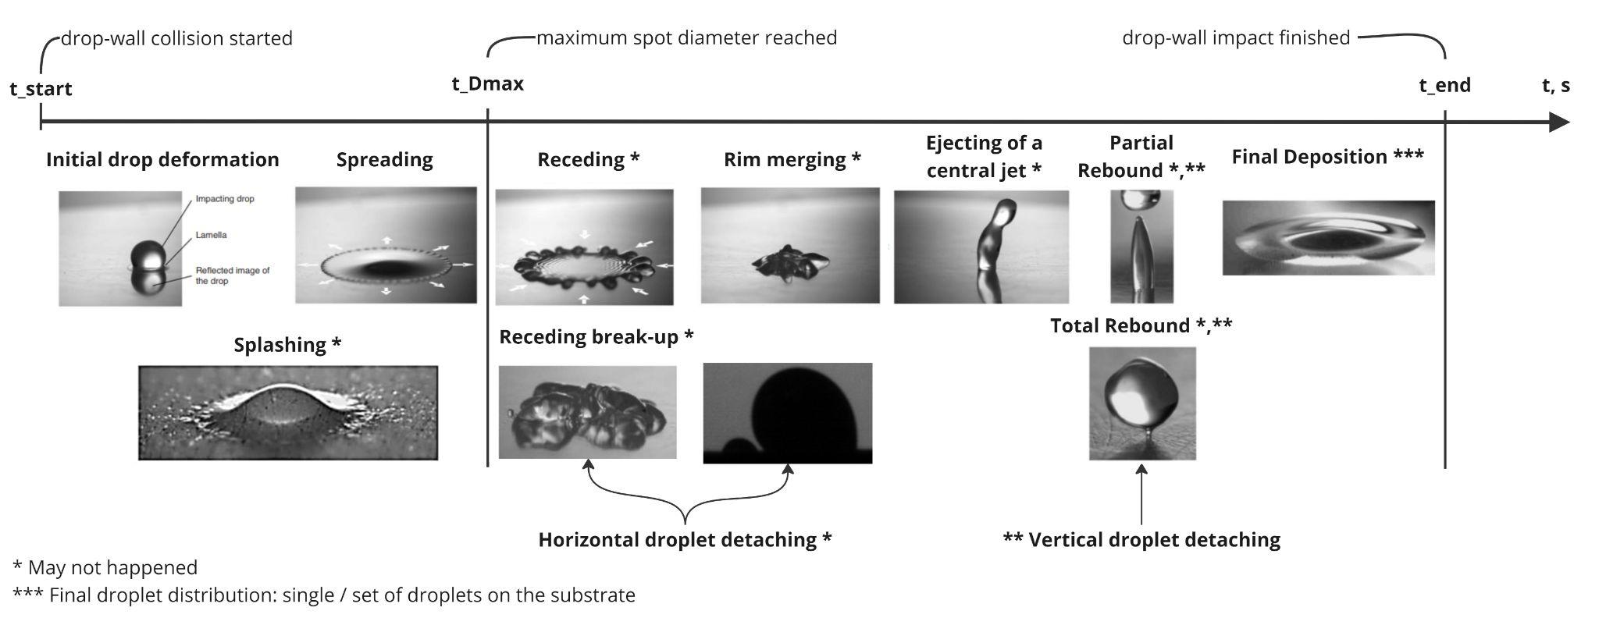
Rim merging or Central jet ejecting | Наличие (1,2), отсутствие - 0 явного объединения обода капли (rim merging) в конце сбора капли (1) и/или обратной вертикальной струи (2) (против гравитации) (завершения этапа Splashing) (test 0056, 0070 как пример наличия) | 0, 1, 2
Number of detached small droplets during Receding or Rim merging | Количество мелких капель, отделяющихся от обода основной капли (rim) и остающихся на подложке в процессе сбора капли (receding) (то есть после достижения максимальной площади капельного пятна и до объединения обода (rim merging), если есть). Капли не отделяются - 0, несколько капель - *их количество*, много капель - many. Можно задействовать кадры вида сверху для уточнения количества капель. Horizontal droplet detaching | 0, 1, .., 5, many
Rebound | Наличие (1,2), отсутствие - 0 отскока капли после образования обратной вертикальной струи (central jet ejecting). Частичный отскок (partial rebound) - 1, полный отскок (total rebound) - 2. При этом может образовываться несколько капель (см. ниже) | 0, 1, 2
Number of detached droplets during Rebound | Количество капель, отделяющихся от обратной вертикальной струи (central jet). Капли не отделяются - 0, несколько капель - *их количество*, много капель - many. Подсчёт ведётся без учёта остающейся базовой капли на подложке (её отсутствие при полном отскоке определяется значением 2 параметра Rebound). Можно задействовать кадры вида сверху для уточнения количества капель. Vertical droplet detaching. | 0, 1, .., 5, many
Final droplets count | Общее количество капель на подложке, явно отделённых друг от друга (вытянутые "отростки" капли не считаются). Очень хорошо подходят последние кадры вида сверху | 1, .., 5, many

